フロント流れ
画面流れ |  | プロジェクト名 |  |  |  | 作成日
 |  |  |  |  |  | 更新日 | 2022-10-04 14:01:19

フロント画面流れ

 | Screen Flow Chart Name | User Panel |  | 画面流れ図名前― | ユーザ
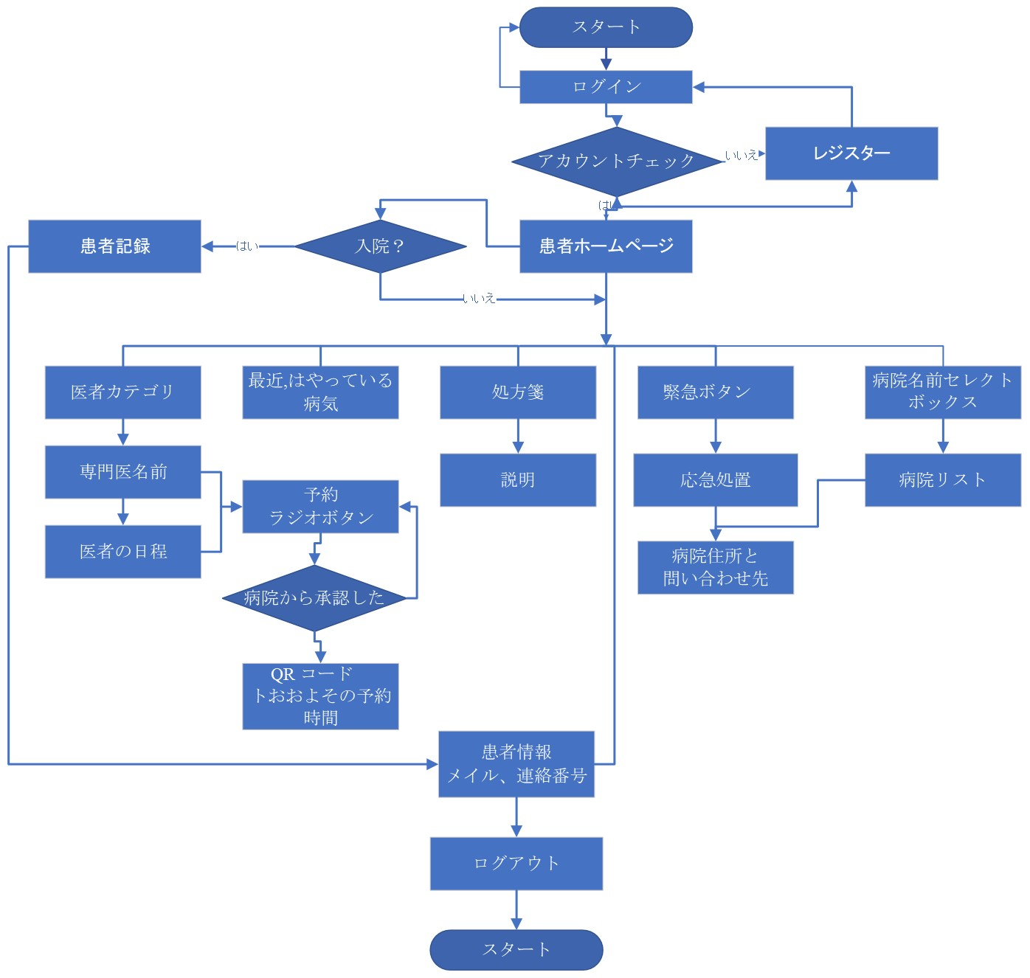

 |  |  | T_CU_Coin

 |  | customer_id | Customer ID
 |  | coin | Coin Balance
 |  | approve_By | Approve By

管理画面流れ
画面流れ |  | プロジェクト名 |  |  |  | 作成日
 |  |  |  |  |  | 更新日 | 2022-10-04 14:01:19

管理画面流れ

 | Screen Flow Chart Name - | Admin Panel |  | 画面流れ図名前ー | アドミン

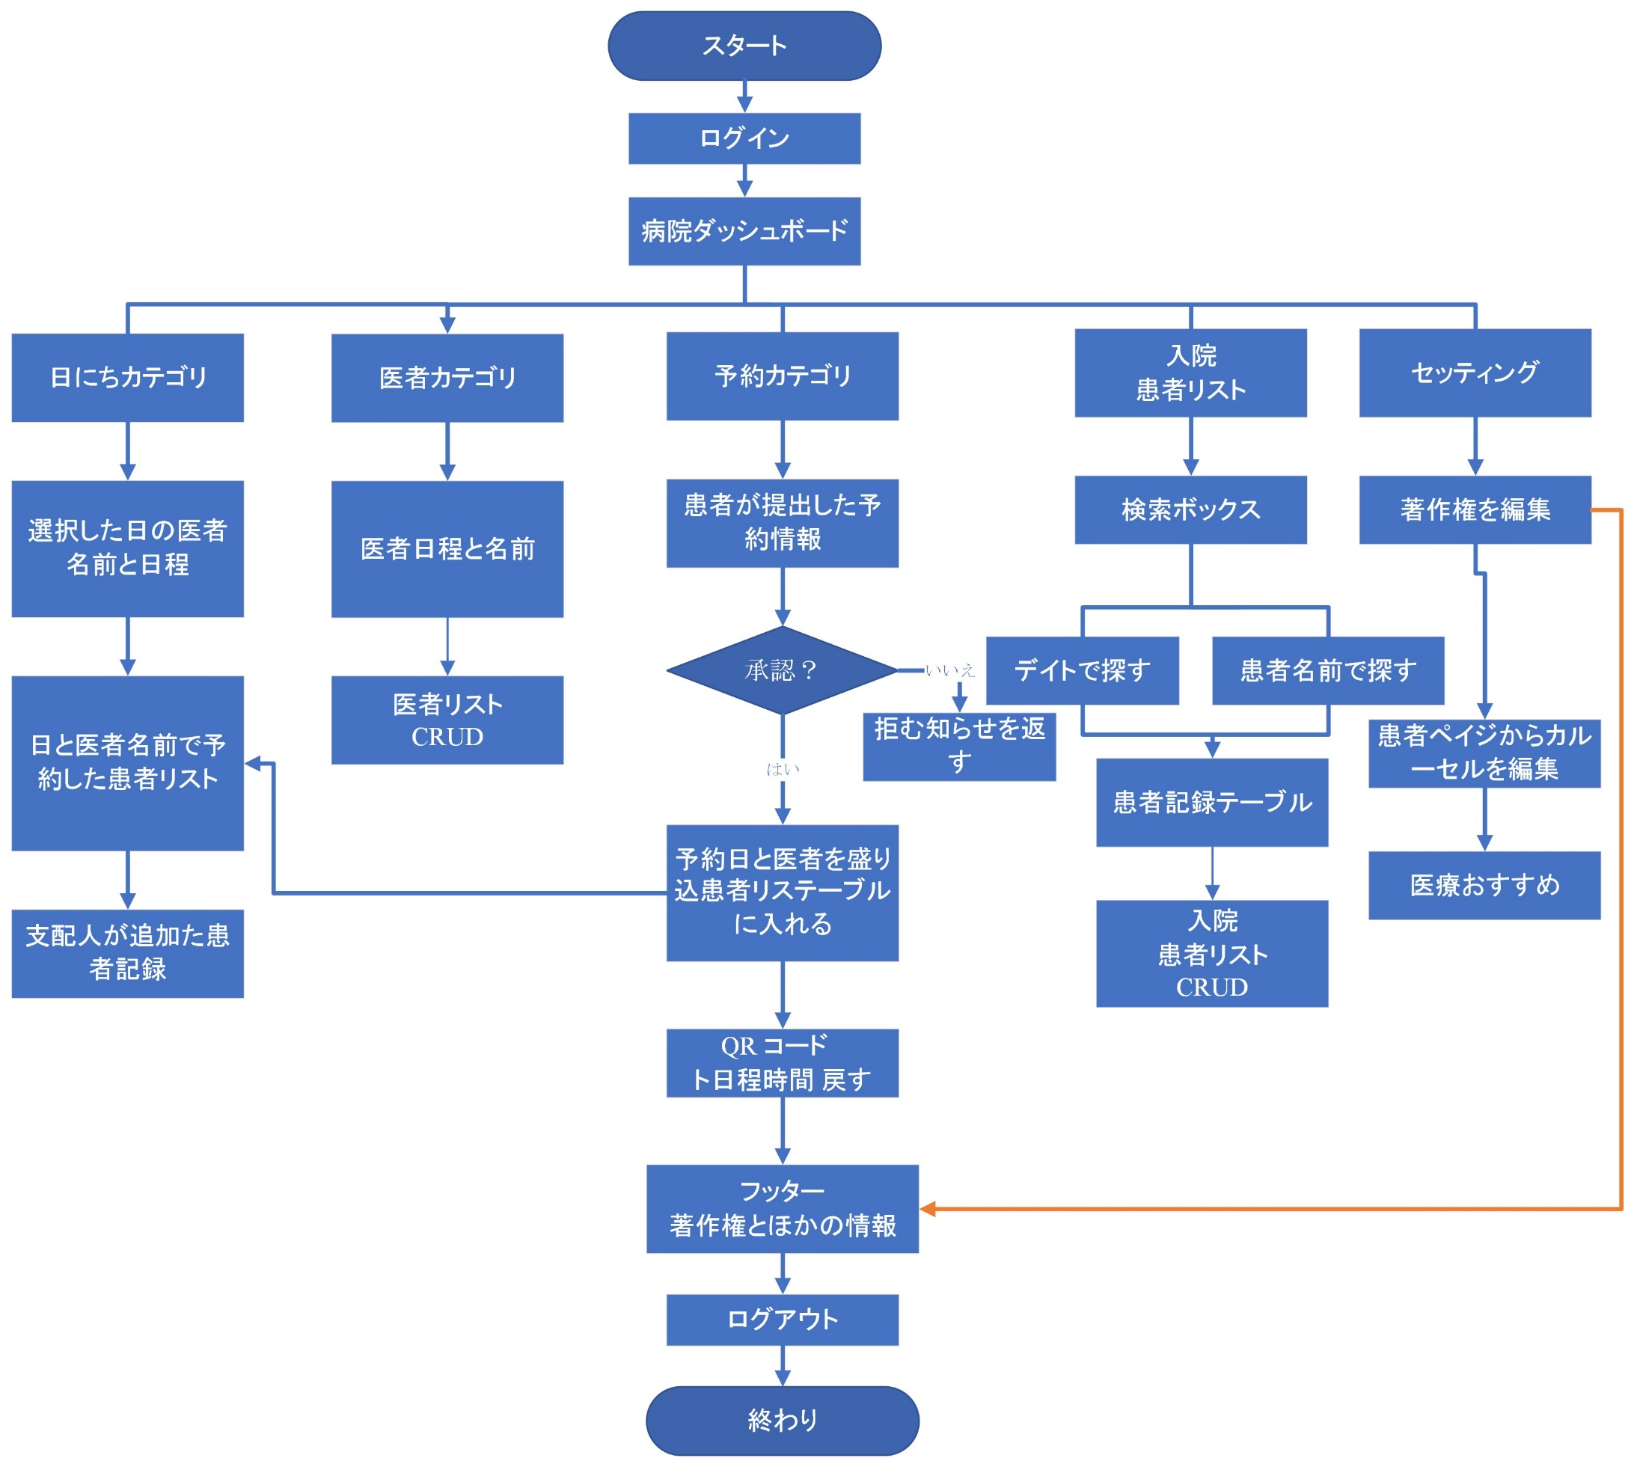

 |  |  | T_CU_Coin

 |  | customer_id | Customer ID
 |  | coin | Coin Balance
 |  | approve_By | Approve By

画面デザイン
画面デザイン |  | プロジェクト名 |  |  |  |  |  | 作成日
 |  |  |  |  |  |  |  | 更新日 | 2022-09-22

User
Screen Name ： |  |  | Login |  | Screen Name ： | Sign-Up | Screen Name ： | Forget Password




 | Screen Name ： |  |  | Home Screen | Screen Name ： | Hospital Location | Screen Name ： | Doctors Page
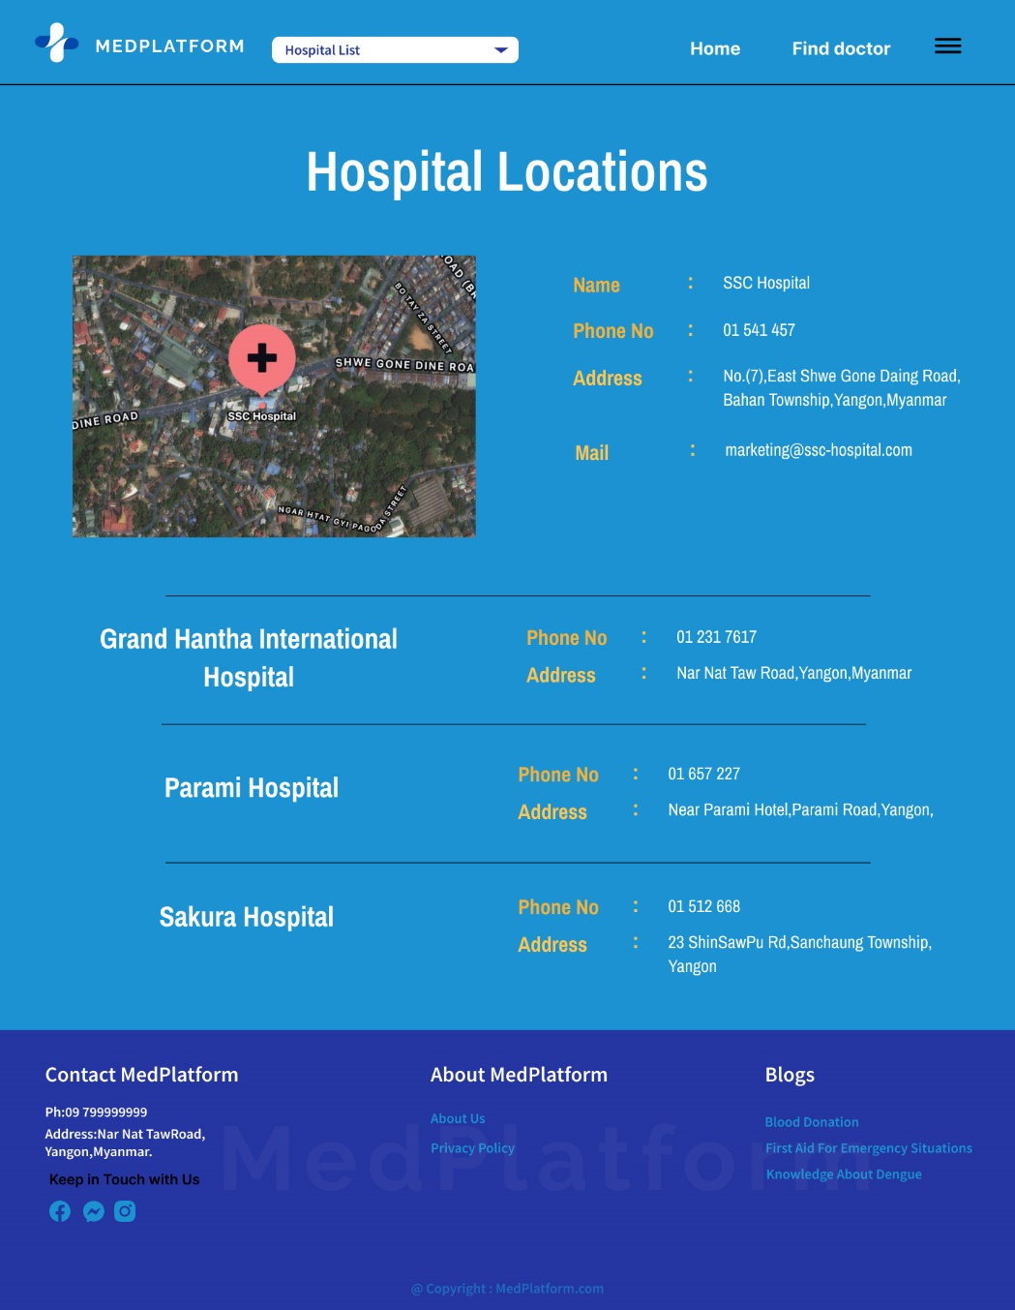
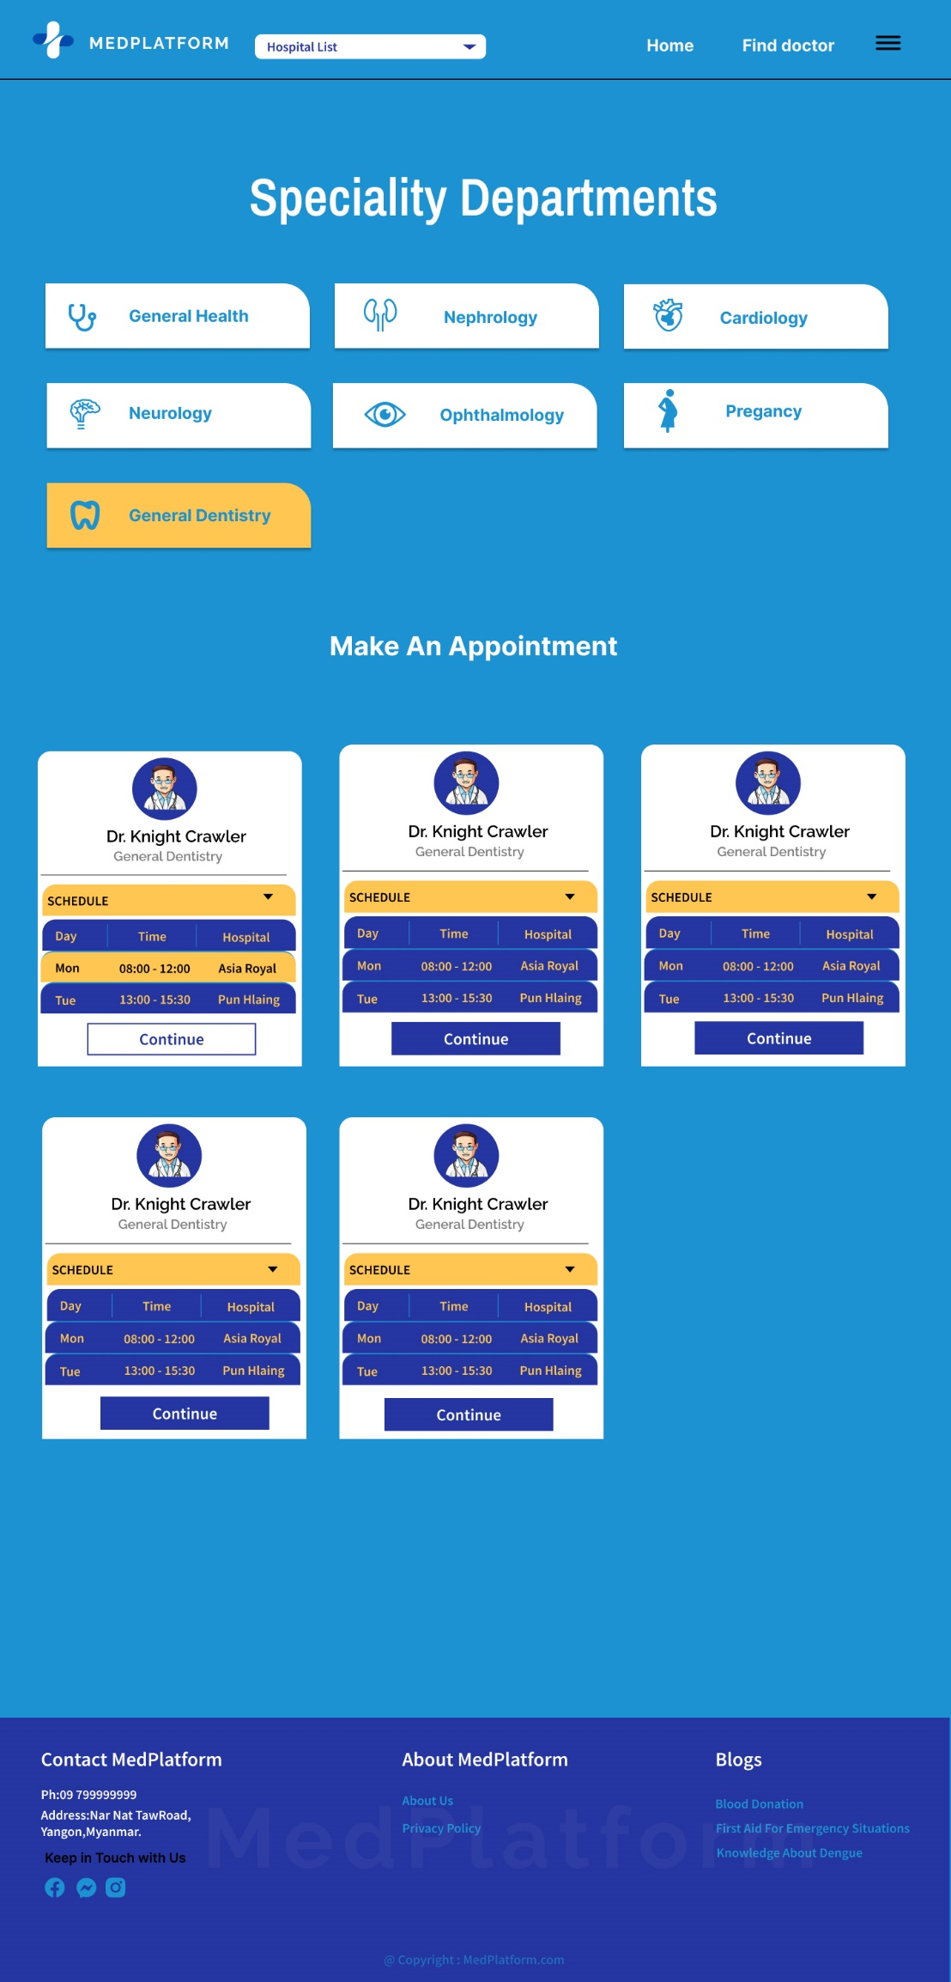
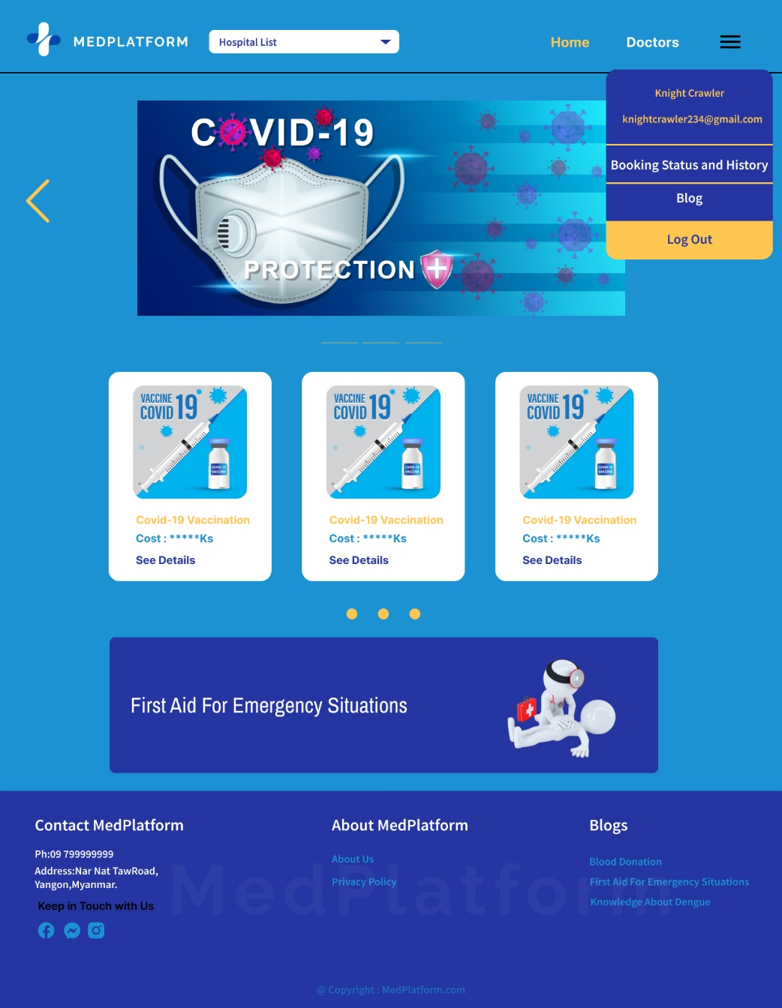

 | Screen Name ： |  |  | Appointment Form | Screen Name ： | Booking Status and History
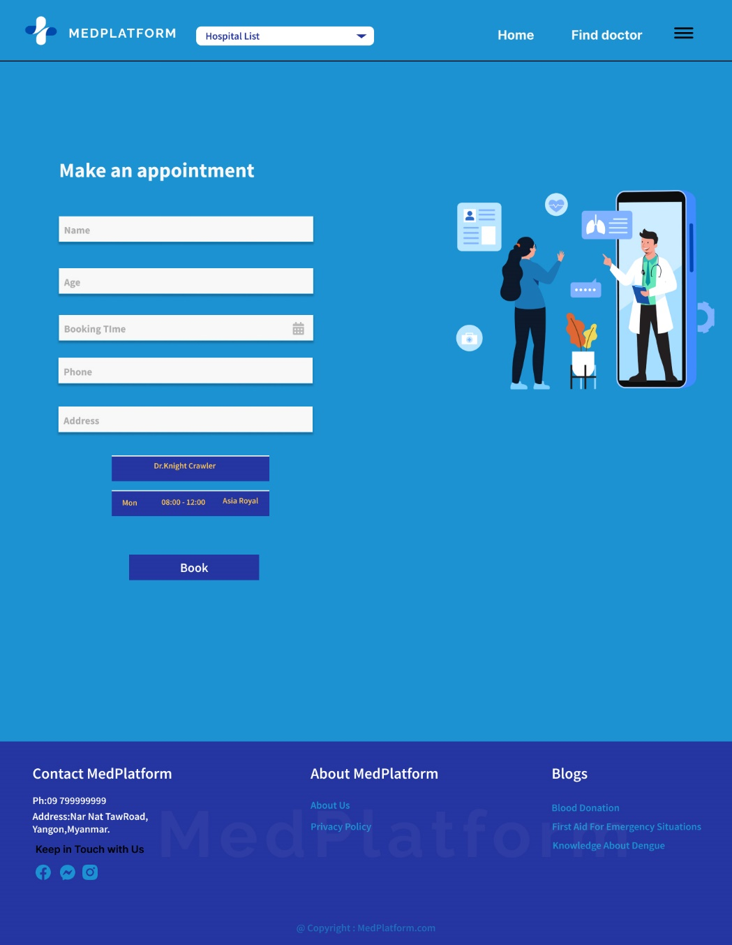
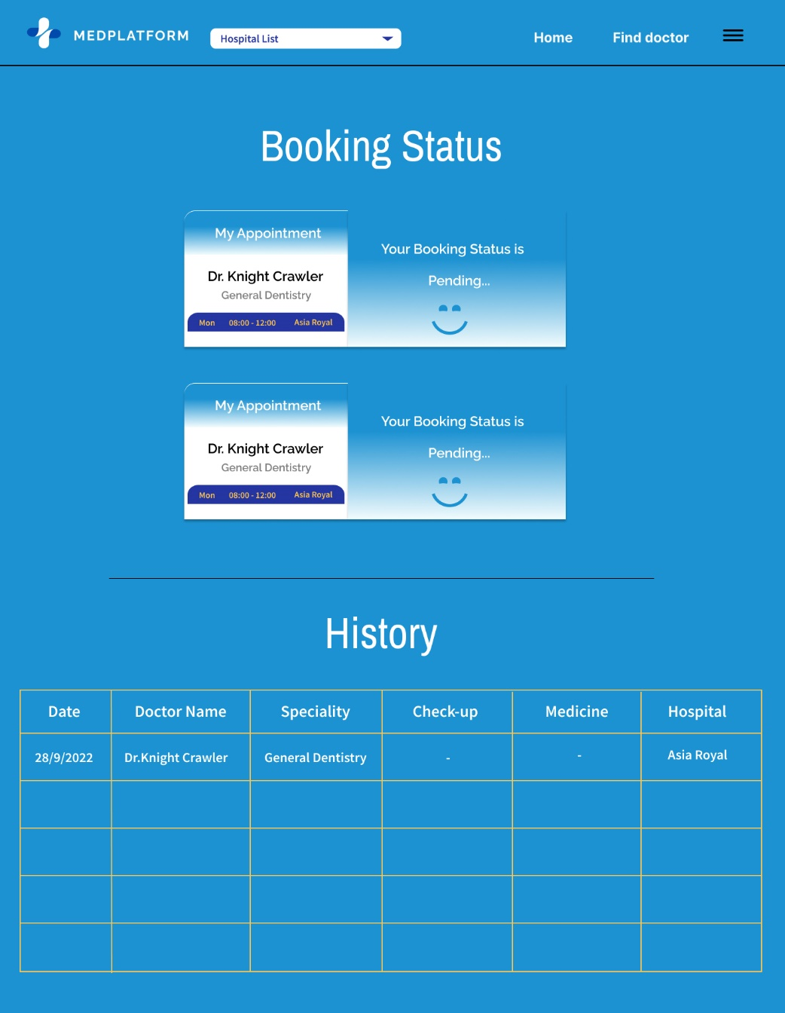

Screen Name ： |  |  | Home Screen |  | Screen Name ： | Hospital Location | Screen Name ： | Doctors Page

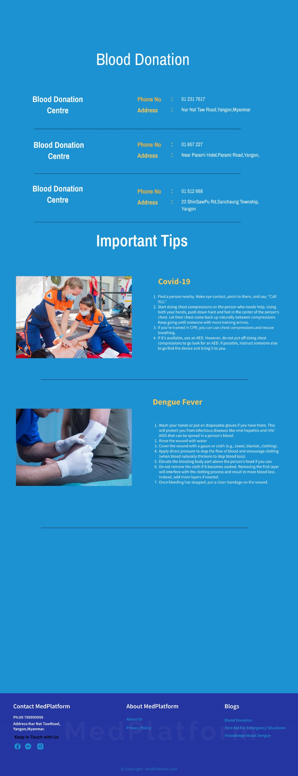
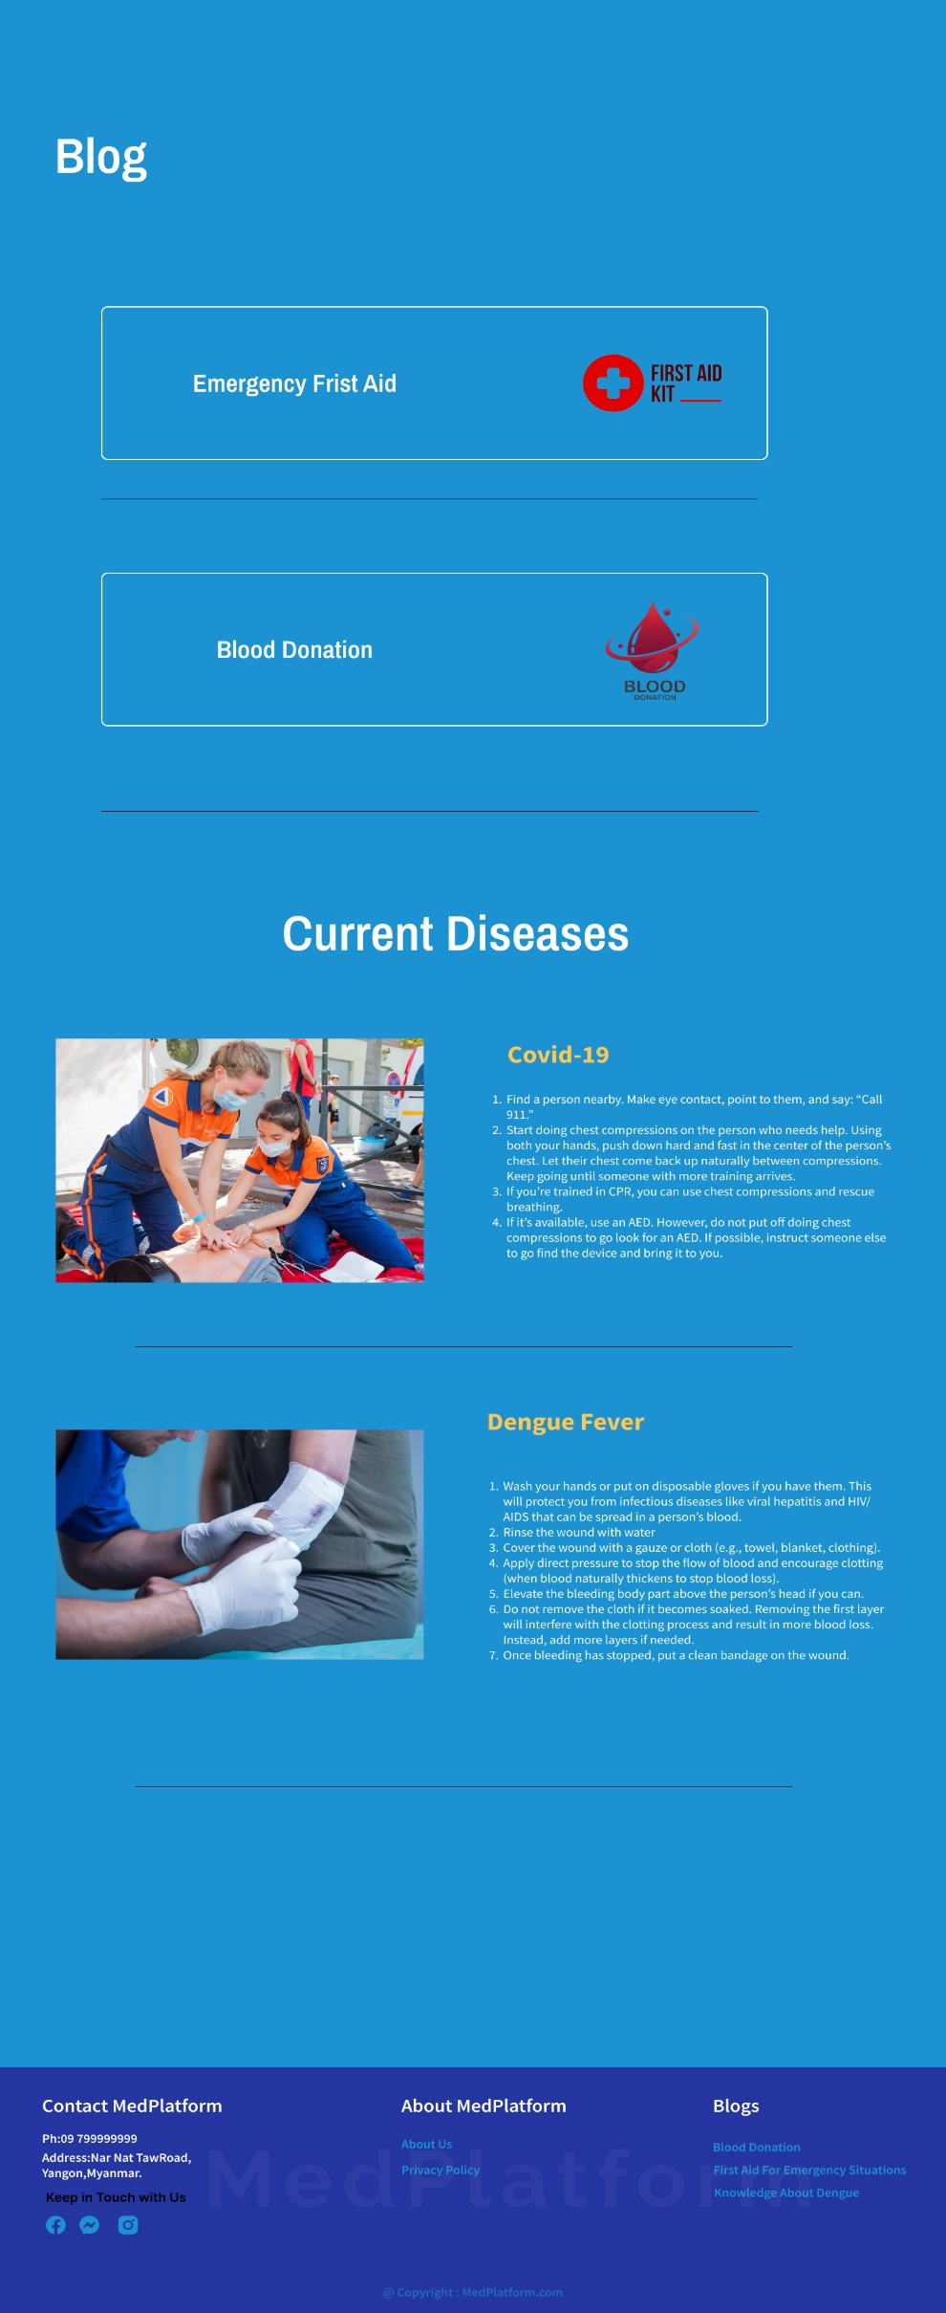

Screen Name ： |  |  | Home Screen |  | Screen Name ： | Hospital Location | Screen Name ： | Doctors Page
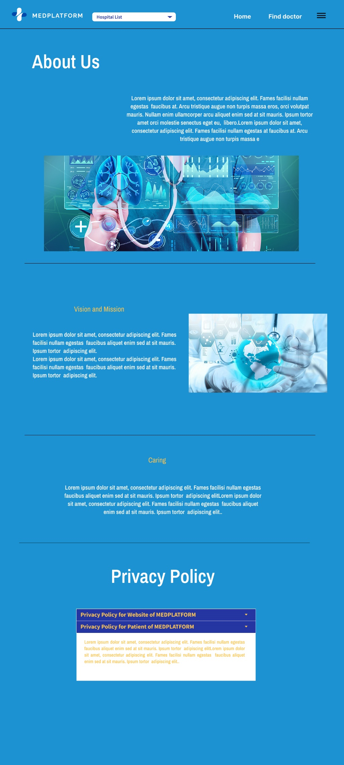

Admin
Screen Name ： |  |  | Login |  | Screen Name ： | Sign-Up | Screen Name ： | Forget Password

